Trang_tính1
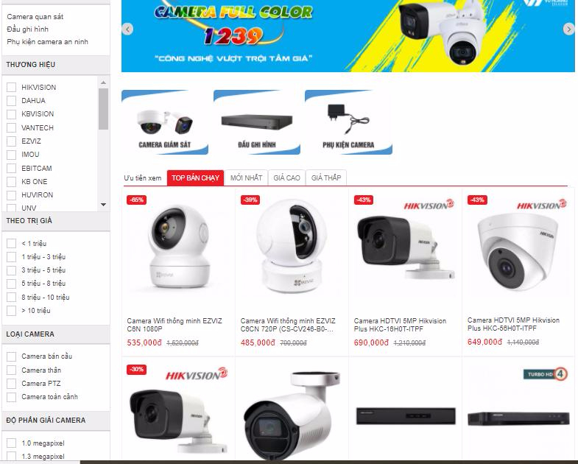
 | Bảng phân tích ngắn gọn
 | Thiết bị Camera an ninh Chỉ bao gồm 3 mục:
 | * Camera giám sát
 | * Đầu ghi hình
 | * Phụ kiện Camera an ninh
 | > Khi vào mục này chỉ hiện thị ra 3 catalog này và thêm các bộ lọc ở dưới(Giống như Vũ Hoàng) - Không hiển thị quá nhiều Catalog như hiện tại
 | > Bộ lọc bao gồm: Lọc theo giá trị - Lọc theo Loại camera - Lọc theo độ phân giải
 | > Trong phần View các loại camera có các TAP khác nhau: lọc theo TOP bán chạy - Mới nhất - Giá Cao - Giá thấp

 | Thêm: Các chuyên mục khác tương tự

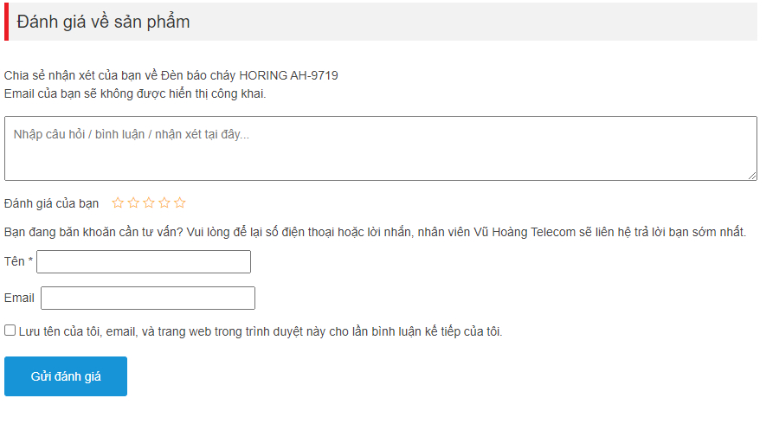
Nếu được, trong khả năng cho phép, làm giúp anh phần đánh giá sản phẩm :)

 |  | Thêm được mấy cái nút nhấp nháy thì tuyệt vời :))

 |  | Phần này đợt trước anh xóa mấy cái catalog về chuyên mục đi thì nó tự mất, hình như chỉ cần add lại chuyên mục là tự động nó lên lại

